Лист1
 | ХимПром |  | ЛегПром
Время | ГрафикНагр1 | Время | ГрафикНагр2
0 | 15 | 0 | 9
1 | 15 | 1 | 9
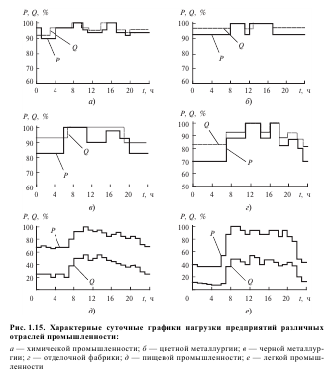
2 | 8 | 2 | 9
3 | 8 | 3 | 9
4 | 8 | 4 | 9
5 | 15 | 5 | 9
6 | 15 | 6 | 9
7 | 15 | 7 | 9
8 | 20 | 8 | 15
9 | 20 | 9 | 15
10 | 20 | 10 | 15
11 | 10 | 11 | 15
12 | 10 | 12 | 20
13 | 9 | 13 | 20
14 | 9 | 14 | 15
15 | 10 | 15 | 15
16 | 20 | 16 | 20
17 | 20 | 17 | 20
18 | 10 | 18 | 12
19 | 10 | 19 | 12
20 | 9 | 20 | 15
21 | 10 | 21 | 15
22 | 10 | 22 | 11
23 | 10 | 23 | 9
24 | 15 | 24 | 9
25 | 15 | 25 | 9
26 | 8 | 26 | 9
27 | 8 | 27 | 9
28 | 8 | 28 | 9
29 | 15 | 29 | 9
30 | 15 | 30 | 9
31 | 15 | 31 | 9
32 | 20 | 32 | 15
33 | 20 | 33 | 15
34 | 20 | 34 | 15
35 | 10 | 35 | 15
36 | 10 | 36 | 20
37 | 9 | 37 | 20
38 | 9 | 38 | 15
39 | 10 | 39 | 15
40 | 20 | 40 | 20
41 | 20 | 41 | 20
42 | 10 | 42 | 12
43 | 10 | 43 | 12
44 | 9 | 44 | 15
45 | 10 | 45 | 15
46 | 10 | 46 | 11
47 | 10 | 47 | 9
48 | 15 | 48 | 9
49 | 15 | 49 | 9
50 | 8 | 50 | 9
51 | 8 | 51 | 9
52 | 8 | 52 | 9
53 | 15 | 53 | 9
54 | 15 | 54 | 9
55 | 15 | 55 | 9
56 | 20 | 56 | 15
57 | 20 | 57 | 15
58 | 20 | 58 | 15
59 | 10 | 59 | 15
60 | 10 | 60 | 20
61 | 9 | 61 | 20
62 | 9 | 62 | 15
63 | 10 | 63 | 15
64 | 20 | 64 | 20
65 | 20 | 65 | 20
66 | 10 | 66 | 12
67 | 10 | 67 | 12
68 | 9 | 68 | 15
69 | 10 | 69 | 15
70 | 10 | 70 | 11
71 | 10 | 71 | 9
72 | 15 | 72 | 9

